Hilfe-Aide
Cotisations 2026

Exemple selon le détail des cotisations
Dupont,Claire
[Numéro AVS]
F / 16.05.1986
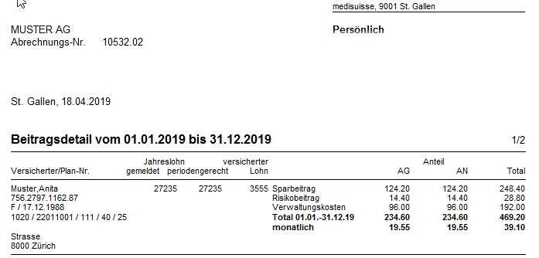
1060 / 12011001 / 553 / 50 / [100] / 25
[Adresse]

Nom |  | Prénom
0 |  | 0
 |  | Anita

1
2
Sexe | Date de naissance
0 | 0

3
4
5
6
7
2
Cercle de pers. | Numéro de plan | LBI (indice sal.) |  |  | Âge épargne
0 | 22011001 | 0 | 40 |  | 25
 |  |  |  | 100
1
8
 | 60

8
3
4
5
6
7
Salaire annuel2026 (frs)
27,235

Part employeur (%)
50

1
2
8

3
4
5
6
7

2
1
8

3
4
5
6
7

